様式
イーハトーブ地域おこしプロジェクトチーム プロフィールカード
氏名 | 有原寿典 | 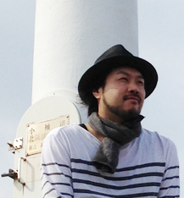 写真添付
着任年月日 | 2016-10-01
前住所 | 東京都品川区
着任地域 | 花巻
活動テーマ | シティプロモーション・ブランディング、情報発信の強化
花巻での活動 への意気込み | 私は岩手県盛岡市に生まれ、小学校までを釜石市で暮らしたあと、中学高校と盛岡で過ごしました。祖父母は岩泉と大迫におります。大学では、建築設計を専攻し、東京の設計事務所に勤め、各種建築、店舗等の内装、家具やイベント会場まで、様々な実務を行いました。現在も細々とですが建築設計、デザインの仕事をしています。 元来、いつか故郷、岩手県での生活、仕事を希望していましたので、今回のような機会を待っていたように思います。 私一人だったら、きっと何にもでませんが、専門や職業を越えて、誰かと一緒に、できれば沢山の人と一緒に、地域づくりを考えることができたなら、たとえ小さくても、これからの花巻、岩手のありかたの選択肢や方法、幸せな暮らしを、一緒に見つけることができるかもしれません。何分にも未熟者でございますが、どうぞよろしくお願いいたします。

氏名 | 櫻庭伸也 | 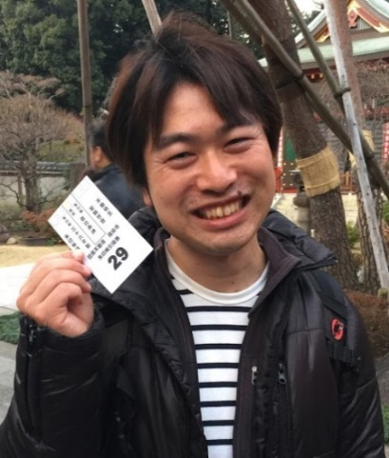 写真添付
着任年月日 | 2016-10-01
前住所 | 東京都足立区
着任地域 | 花巻
活動テーマ | 各種農業関連プロジェクトの企画立案・実施
花巻での活動 への意気込み | 東京の友人たちに花巻に移住することを話すと「花巻ってどこ？」「花巻って何かあるの？」と残念ながら言われてしまいます。私が間に入り、花巻の良さをキッカケに「花巻の人」と「東京などの都市部の人」が交流する機会をたくさん作っていき、「花巻良いね！」といった声を大きくし、花巻に住んでいる人も離れたところに住んでいる人も花巻のことが大好きな人たちを増やしていきたいです。 少しでも早く花巻の人たちと仲良くなり、一緒に未来を語り合えるのを楽しみにしています。 生まれが青森なので、話していくと、どんどん変ななまりになっていくかもしれませんが、よろしくお願いいたします。 また、山や温泉など好きなので、いつでも声をかけてください！

